Додаток_1
 |  |  |  |  | Додаток №1 до Запиту
 | Форма цінової пропозиції

(Назва Учасника), надає свою цінову пропозицію щодо участі у місцевій закупівлі складського обладнання.
Відомості про підприємство |  |  | Повне найменування учасника – суб’єкта господарювання
 |  |  | Ідентифікаційний код за ЄДРПОУ або реєстраційний номер облікової картки платника податків
 |  |  | Реквізити (адреса - юридична та фактична, телефон, факс, телефон для контактів, e-mail, розрахунковий рахунок)
Відомості про особу (осіб), які уповноважені представляти інтереси Учасника |  |  | (Прізвище, ім’я, по батькові, посада, контактний телефон).
Вартість доставки, розвантаження та завантаження товару та пакування має бути врахована у вартість товару. Товари, що поставляються, повинні відповідати вимогам, що до них пред'являються. Допускаються більші технічні та функціональні можливості, але не менші. Учаснику необхідно вказати торгову марку (модель) товару, виробника та детально зазначати технічні характеристики продукції у відповідності до параметрів та вимог технічного опису даної таблиці.

№ п/п | Технічні характеристики та опис |  | Од.виміру | Кількість | Ціна, за одиницю, (з урахуванням всіх податків і зборів) * | Вартість, грн., (з урахуванням всіх податків і зборів) *

 | Запит** | Пропозиція (вказати модель (торгову марку), виробника, параметри та характеристики продукції, фото або візуалізація товару)
ЛОТ №1 Складська техніка та обладнання для складу
1 | 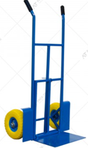 Візок ручний, двоколісний Ручний двоколісний візок модель SK-29260. Вантажопідйомність 200 кг. Довжина платформи 310 мм. Ширина платформи 420 мм. Габаритна висота 1250 мм. Габаритна ширина-600 мм. Габаритна довжина-550 мм. Розмір коліс (діаметр)- 260-300мм Колір синій. Матеріал візка- метал Матеріал колеса - метал/пінополіуретан. Вага 16 кг. Гарантійний строк 12 міс. |  | шт. | 2 |  | 0.00
2 | 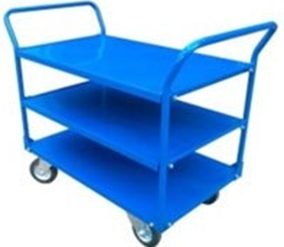 Візок з трьома полками 1250х800х970 Розмір 1250х800х970 мм, розмір, платформи 1250х800 мм Вантажопідйомність 400 кг Матеріал несущого каркаса та поличок - сталь Покриття / колір каркаса - полімерна емаль (порошкове), колір синій Товщина металокаркасу (труба профільна) 30x20 мм, товщина настилу 1,2 мм, кількість полиць 3. Матеріал коліс - чорна гума; підшипник - роликовий; диск - оцинкована сталь. Кількість коліс 4 (2-поворотні, 2 неповоротні) Розмір коліс (діаметр) 160 мм, Кількість ручок 2 (по короткій стороні) Гарантія на металокаркас - 12 міс. Комплектація: Каркас (полиця 3 шт, ручка- 2 шт), колесо поворотне -2 шт, колеса неповоротні -2 шт, комплект кріплень, поставляється в розібраному вигляді. Гарантійний строк 12 міс. |  | шт. | 2 |  | 0.00
3 | Захоплення навантажувач для піддону Захоплення з пересувними вилами для вантажів на піддоні призначене для надійного підхоплення піддону. Виконаний з конструкційної сталі, шви стикувальні зварені. Область застосування вилочних захватів - це такелажні роботи; підняття і переміщення палет з різними вантажами. Габаритні розміри: 1115 х 1015 х 2106 мм. Вага: 100-110 кг Ширина вил регульована. Максимальна висота завантаженого піддона: 1650 мм. Навантаження: до 1800 кг. Гарантійний строк 12 міс. |  | шт. | 3 |  | 0.00
4 | 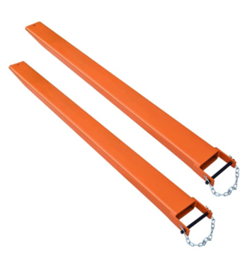 Подовжувач вил закритого типу 2000х100х50 Навісне обладнання, яке дозволяє збільшити довжину вил навантажувача і розширити можливості транспортування та розвантаження різних вантажів. Технічні характеристики: Повністю закриті. Вантажопідйомність: до 4 тонн. Довжина: 2000 мм Підходять для вил розміром: 100х40; 100х45; 100х50. Застосування: навантажувач, річтрак, електричний штабелер. Додаткова довжина до основних вил: 40 - 80%. Власна вага: 71 кг. Товщина металу: 6 мм Подовжувачі вил для навантажувача складаються з двох основних частин: - Подовжувач з кишенями для вил навантажувача - Штифт-фіксатор для запобігання від зісковзування. Гарантійний строк 12 міс. |  | компл. | 2 |  | 0.00
Вартість пропозиції ЛОТ №1, грн* |  |  |  |  |  | 0.00
ЛОТ №2 Пакувальне обладнання та інструменти для складу
1 | 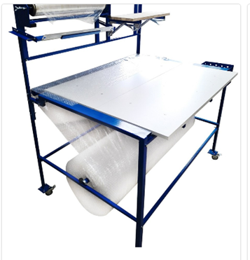 Пакувальний стіл (пакувальна станція) Робота з рулонами стрейтч-плівки шириною до 530мм. Внутрішній діаметр шпулі 50 та 75мм. Оснащення тримачами для 1 рулону стрейтч-плівки та 1 тримач для бульбашкової плівки або пакувального паперу. Наявність колес (4шт) із стопором Колір: Синій Матеріал каркасу столу - метал Розміри: (ВхШхГ): 1320х1150х950 (мм) (висота до столу 820 мм) В комплект входять додаткові аксесуари: 1. Роликовий ніж для легкого відривання пухирчастої плівки 2. Утримувач для диспенсера скотчу 3. Відрізне полотно 4. Додаткова поличка 5. Розмотувач Ультра-2. Гарантійний строк 12 міс. |  | шт. | 4 |  | 0.00
2 | 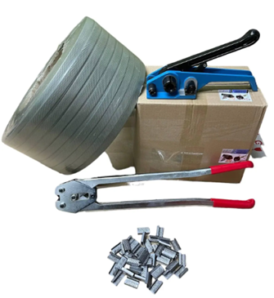 Комплект для обв'язки вантажів ПП стрічкою 16 мм (до 1000 кг) із зажимною скобою та кліщами. Комплект для пакування вантажів поліпропіленовою стрічкою 16 мм, до 1000 кг, з зажимною скобою та кліщами для обтиску. Склад комплекту: Поліпропіленова стрічка 16 мм (1500 м, сіра, натяг обв'язки 250 кг). Зажимна скоба 16 мм (2500 шт) . Натягувач пластикової стрічки. Кліщі для зажимної скоби. |  | компл. | 6 |  | 0.00
3 | 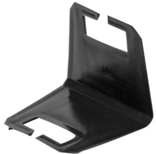 Кутник для пп стрічки захисний пластиковий 45 мм, уп. 2000 шт Куточок захисний пластиковий. Упаковка 2000 шт. Куточок захисний пластиковий служить для захисту виробів, що обв'язуються, від вмивання натягуваною стрічкою, а також для захисту самої стрічки від пошкоджень вантажем, що мають гострі або зазубрені краї. |  | упак. | 6 |  | 0.00
4 | Візок-розмотувач стрічки пакувальної ПП та ПЕТ Візок-розмотувач застосовується при упаковці поліпропіленовими або поліестерними стрічками. Візок обладнаний ящиком для інструментів, скріпи, куточка. Ширина бобіни, мм 250 Габаритні розміри, мм 435 * 450 * 920. Маса, кг 7 |  | шт. | 6 |  | 0.00
5 | Пакувальна стрічка поліпропіленова (ПП) 16 мм x 0,8 мм, 1500 м, сіра Пакувальна стрічка поліпропіленова Основні характеристики: Довжина: 1500 м. Ширина: 16 мм. Товщина: 0,8 мм. Натяг обв'язки 250 кг Матеріал: Поліпропілен. Колір: Сірий. |  | бухта | 6 |  | 0.00
6 | 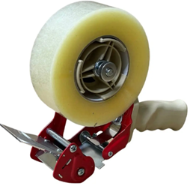 Розмотувач для скотчу T412, 48 мм — диспенсер для пакувальної стрічки Призначення: для ручного заклеювання тари Тип прибора - Диспенсер Ширина котушки 48 мм Діаметр втулки 48 мм Посилена конструкція, Металевий обрізувач, Гумовий валик Тип диспенсера - одношпульов. |  | шт. | 8 |  | 0.00
7 | 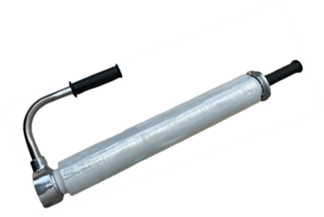 Диспенсер для стретч-плівки W111 Диспенсер (Ручний розмотувач стрейч плівки) забезпечує можливість перенесення рулону плівки і натяг стрейч - плівки при відмотуванні. Призначення диспенсера - плівка, фольга, пергамент. Тип диспенсера - універсальний Матеріал - алюміній Матеріал рукоятки - полівінілхлорид Внутрішній діаметр втулки 50 мм Ширина рулонів плівки 500 мм Матеріал конструкції розмотувача - алюміній Вага розмотувача 1,3 кг |  | шт. | 8 |  | 0.00
8 | Скоба для пакувальної стрічки ПП 16 мм, 2500 шт Металева скоба для пакувальної стрічки Ширина стрічки: 15-16 мм Товщина стрічки: до 1 мм Матеріал: Сталь Кількість в упаковці: 2500 шт Для закріплення пакувальних стрічок ПП Скоба підходить для використання з пакувальними стрічками ПП шириною від 15 до 16 мм. |  | кор. | 6 |  | 0.00
9 | 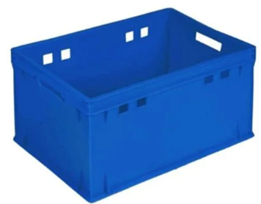 Ящик-контейнер ST6430-1020 синій Розмір 600х400 мм Висота ящику 300 мм Стінки пластикової тари - цілісні Дно пластикової тари - цілісне Особливості ящику - штабельований Матеріал - HDPE, Колір - синій Вага 2,7 кг, об'єм 55 л Навантаження на ящик 20 кг |  | шт. | 8 |  | 0.00
10 | 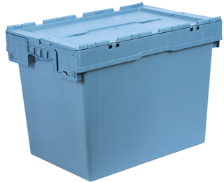 Ящик Полімерцентр N6442 600х400х435 мм, пластиковий, суцільний з кришкою, маренго (N6442-ALC (59)) Форма - конусна Розмір 600x400 мм Матеріал - Поліпропілен Висота - 435 мм, Об'єм 74 л Навантаження в штабелі, кг 200 Стінки - суцільні, дно - з суцільним дном Вага - 3.9 кг Особливості - з кришкою Гарантія 12 місяців |  | шт. | 40 |  | 0.00
Вартість пропозиції ЛОТ №2, грн* |  |  |  |  |  | 0.00
Всього вартість пропозиції, грн* |  |  |  |  | 0.00
* Товариство Червоного Хреста України є громадською неприбутковою організацією і просить надати максимальні знижки на товар, вказаний у ціновій пропозиції.
** Закупівля здійснюється окремими лотами.

Умови оплати (Лот 1), % _______________(Прописати)
Умови оплати (Лот 2), % _______________(Прописати)
Термін поставки з моменту укладення договору, календарних днів (Лот 1) ________________________(Прописати)
Термін поставки з моменту укладення договору, календарних днів (Лот 2) ________________________(Прописати)
Місце поставки товарів: згідно розподілу вказаному в Додатку №2 (точна адреса буде надана переможцю закупівлі під час укладання договору).
Примітки: Вартість одиниці товару та загальну вартість пропозиції потрібно заповнювати у гривнях, зазначаючи цифрове значення, яке має не більше двох знаків після коми. Учасник має надати в електронному вигляді цінову пропозицію у формі даного додатку з підписом та печаткою та окремо у форматі Excel.
Ми погоджуємось, що всі витрати, пов’язані з доставкою товару, завантажувально-розвантажувальними роботами та пакуванням здійснюються за рахунок Постачальника, згідно розподілу Додатка 2 (точна адреса буде надана переможцю закупівлі під час підписання договору).
Ми погоджуємося та ознайомлені з умовами типового Договору ТЧХУ (Додаток №3 до Запиту).
Ми погоджуємося з умовами, що Замовник має право розділити дану закупівлю між декількома постачальниками за умови наявності більш вигідних умов на різні позиції.
Ми погоджуємося з умовами, що Ви можете відхилити нашу чи всі надані пропозиції, та розуміємо, що Ви не обмежені у прийнятті будь-якої іншої пропозиції з більш вигідними для Вас умовами.
Ми погоджуємось зафіксувати цінову пропозицію протягом 90 календарних днів з моменту подачі
Подаючи свою пропозицію ми підтверджуємо повну комплектацію та відповідність умовам зазначеним в Запиті.
Надаючи свою пропозицію, ми підтверджуємо ознайомлення з кваліфікаційними та технічними вимогами закупівлі, викладеними в Оголошенні та Додатках до нього, та беззастережно їх приймаємо, гарантуючи неухильне дотримання у разі перемоги.
Учасники повинні надсилати цінові пропозиції з підписом і печаткою (за наявності)

 | Керівник організації/ФОП:____________________________ ( ____________________)
 | МП підпис ПІБ

